Tableau de bord
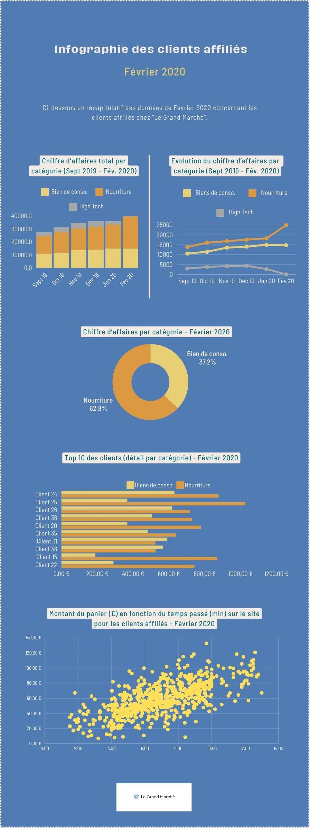
 | Analyse des ventes mensuelles des clients affiliés

 |  | SEPT | OCT | NOV | DEC | JAN | FEV |  | TOTAL
 |  |  |  |  |  |  |  |  |  |  |  |  | FEV
12,905 € | bien de conso. | 10,543 € | 11,458 € | 13,520 € | 14,023 € | 14,983 € | 14,764 € | 37% | 79,291 € |  |  | bien de conso. | 37.22%
16,500 € | nourriture | 13,855 € | 16,052 € | 16,797 € | 17,582 € | 18,216 € | 24,899 € | 63%% | 107,401 € |  |  | nourriture | 62.78%
 | high tech | 3,002 € | 3,769 € | 4,230 € | 4,341 € | 2,713 € | 0 € |  | 18,055 €
 | TOTAL | 27,400 € | 31,279 € | 34,547 € | 35,946 € | 35,912 € | 39,663 € |  | 204,747 €
 |  |  |  | 39%/49%/12% | 39%/49%/12% | 42%/51%/8% | 37%/63%
 |  |  |  |  |  |  |  |  | SEPT/OCT | OCT/NOV | NOV/DEC | DEC/JAN | JANV/FEV
 | TEMPS D'ACHAT | NB TRANSACTIONS | CA TOTAL |  |  |  |  | BDC | 8.68% | 18.00% | 3.72% | 6.85% | -1.46%
 | Inférieur à 4 min. | 47 | 1,562.73 € | 34.06% |  |  |  | Nourr. | 15.86% | 4.64% | 4.67% | 3.61% | 36.69%
 | Supérieur à 9 min 30 | 91 | 7,577.32 € | 65.94% | 82.90% |  |  | High Tech | 25.55% | 12.23% | 2.62% | -37.50%

 | Graphique montrant l'évolution du chiffre d'affaires au sein de chaque catégorie (de septembre à février)
 | bien de conso. | nourriture | high tech

 | Graphique représentant le chiffre d'affaires total pour chaque catégorie (de septembre à février)

 | Top 10 des clients avec le détail par catégorie (Pour le mois de février)

 | Graphique représentant le montant du panier en fonction du temps passé sur le site pour les clients affiliés (Pour le mois de Février)

 | Graphique représentant le chiffre d'affaires par catégorie en pourcentage (pour le mois de février)

